PORTADA
Universidad Autónoma de Nuevo León
Facultad de Ingeniería Mecánica y Eléctrica
Aplicación de las Tecnologías de la Información
Formación General Universitaria
A2. Modelo matemático en hoja de cálculo relacionado con su disciplina de estudio
Maestro: Ing. Jorge Alejandro Lozano González
Semestre: Enero - Junio 2022
Grupo: 037
Equipo 1
1724118 Hernández Feliciano Leydi Rubi
1950489 Hernandez Toscano Uriel Antonio
1975181 Rangel Herrera Juan Alberto
1997171 Ortiz Cruz Reynaldo Emanuel
2017760 Miranda Atilano Luis David
2017937 Emilio Santiago Lara Solis
2018376 Duran Solorio Justin Daniel
2018437 Vidal Gloria Diego
2018532 Guerrero Martínez Isela Esmeralda
2128045 Méndez Méndez Iván Benigno
2128047 González Juárez José Antonio
2128053 López Rodríguez Laura Ivonne
2128056 Hernández Gutiérrez Jeyson Everardo
2128068 Vázquez Hernandez Emiliano
Ciudad Universitaria, a 08 de Abril de 2022
 

Contraseña de hojas protegidas: azul

Contraseña de libro protegido: azul

Graficas de Vehiculos Comprados
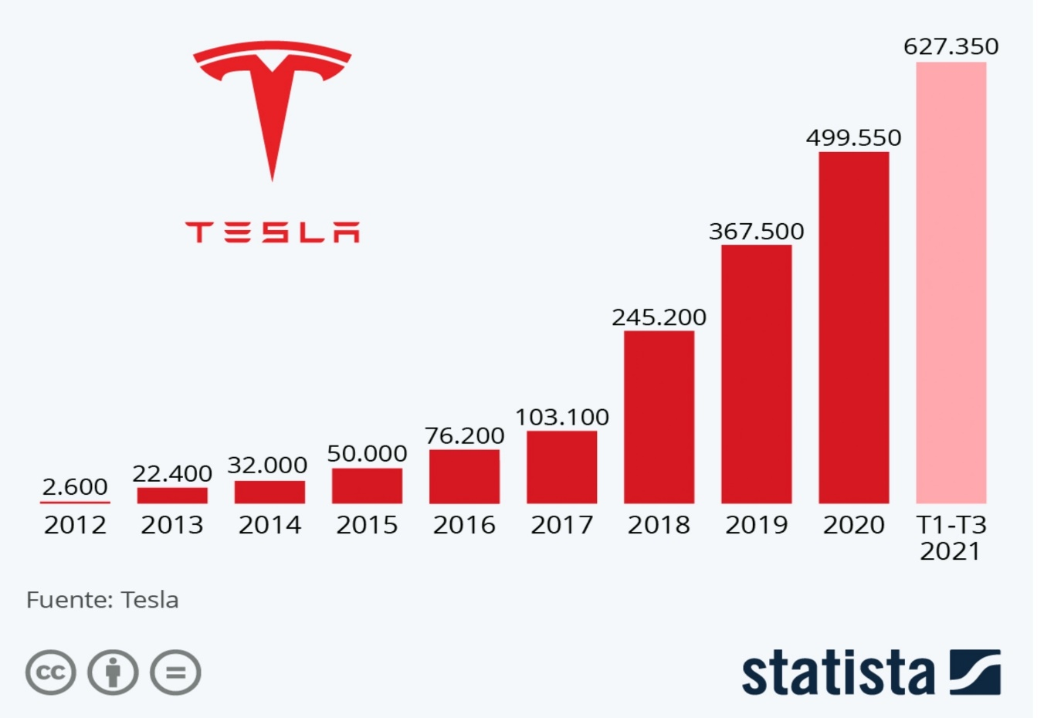
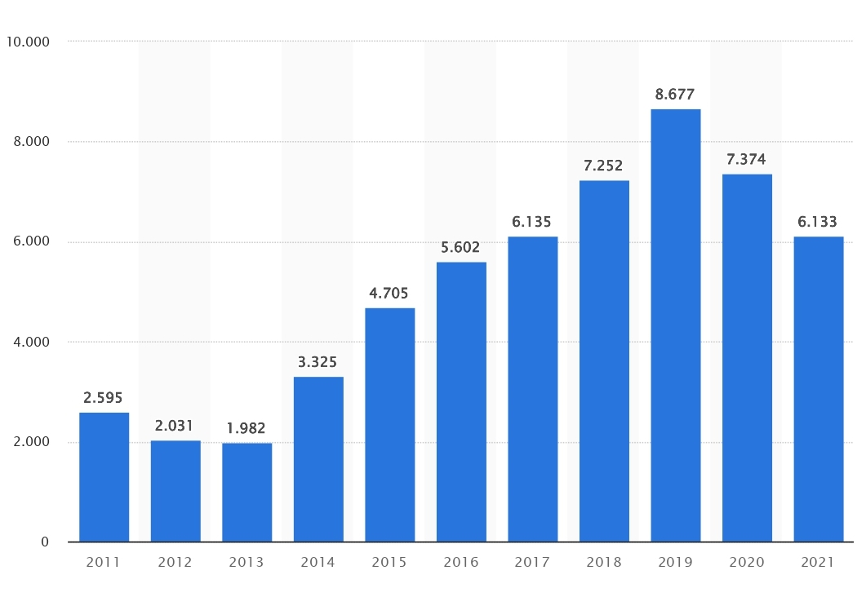
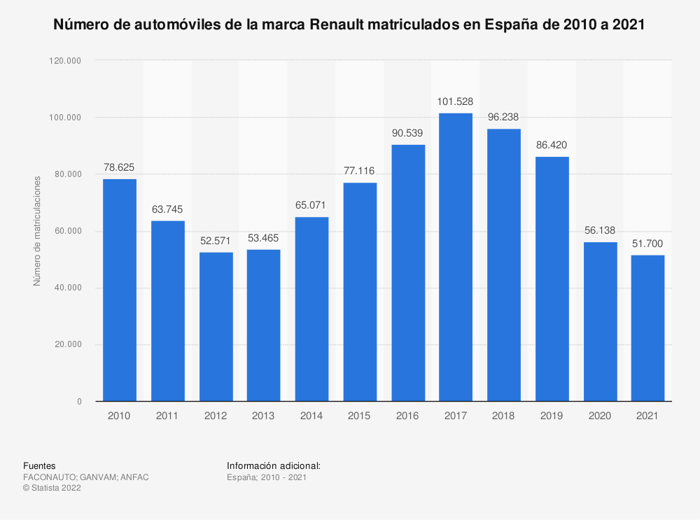
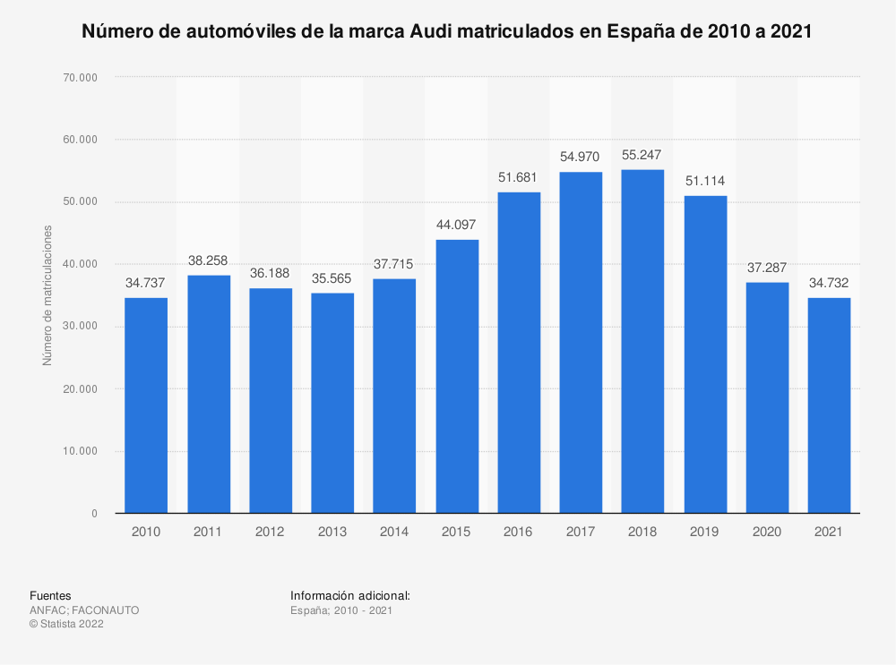

Tesla | 2012-2021 | Lexus | 2011-2021 |  | Renault | 2010-2021 | Audi | 2010-2021

 |  |  |  | Links:
 |  |  |  | https://es.statista.com/estadisticas/499894/matriculaciones-de-automoviles-lexus-en-espana/
 |  |  |  | https://es.statista.com/grafico/25940/numero-de-vehiculos-entregados-por-tesla/
 |  |  |  | https://es.statista.com/estadisticas/499964/matriculaciones-de-automoviles-renault-en-espana/
 |  |  |  | https://es.statista.com/estadisticas/499701/matriculaciones-de-automoviles-audi-en-espana/

Preferencias-autos inteligentes
Preferencias sobre los autos Autonomos
Preferencias sobre los autos autonomos | # de Personas
Personas Que Si Confian | 72
Personas Que No Confian | 4

Encuesta Elaborada A 76 Personas

Accidentes - Autos Inteligentes
Accidentes de automóviles inteligentes en México en los últimos 3 años
Accidentes De Automóviles Inteligentes En México En Los Últimos 3 Años
Causa | Cantidad | Porcentaje
Perdida Del Control | 76.00 | 32.34
Choque | 39.00 | 16.60
Daños Cuando Se Encontraba Aparcado | 28.00 | 11.91
Colisiones | 22.00 | 9.36
Daños Durante La Carga | 21.00 | 8.94
Incendio Accidental | 20.00 | 8.51
Desconocido | 11.00 | 4.68
Daños Durante El Viaje | 9.00 | 3.83
Inundación Del Vehículo | 4.00 | 1.70
Piloto Automático | 3.00 | 1.28
Incendio Provocado | 2.00 | 0.85
Total | 235.00 | 100.00

Accidentes - Autos normales
Accidentes De Automoviles Normales En Mexico
Año | Causa Por Conductor | Causa Por Pasajero O Peaton | Falla Del Vehículo | Malas Condiciones De La Carretera | Otro
2018 | 299,358 | 2673 | 3153 | 8132 | 10,788
2019 | 299,132 | 2716 | 3104 | 8026 | 10,782
2020 | 255,482 | 1771 | 2856 | 4272 | 3424
Accidentes Automovilisticos en Mexico
 | 2018 | 2019 | 2020
Causa Por Conductor | 299358 | 299132 | 255482
Causa Por Pasajero O Peaton | 2673 | 2716 | 1771
Falla Del Vehículo | 3153 | 3104 | 2856
Malas Condiciones De La Carretera | 8132 | 8026 | 4272
Otro | 10788 | 10782 | 3424

 |  |  |  |  | Fuente de consulta:
 |  |  |  |  | https://www.inegi.org.mx/sistemas/olap/consulta/general_ver4/MDXQueryDatos.asp?#Regreso&c=

Marcas y precios de autos intel
Marcas Mas Reconocidas De Autos | Modelo | Precio (Millones De Mxn)
Tesla | Model S | 3.215 | https://www.tesla.com/es_mx/models
BMW | 740I Xdrive Sedan | 1.809 | https://www.bmwusa.com/vehicles/7-series/sedan/core-models.html
Volkswagen | 2023 Id. 4 | 0.705 | https://www.caranddriver.com/volkswagen/id4
Volvo | XC90 | 1.468 | https://www.volvocars.com/mx/v/cars/xc90
Mercedes-Benz | S-Class Sedan | 2.575 | https://www.mercedes-benz.com.mx/es/vehicles/class/s-class/sedan#modelos
Toyota | RAV4 | 0.509 | https://toyota.mx/modelo/rav4
Porsche | Panamera | 1.888 | https://www.porsche.com/mexico/models/panamera/panamera-models/panamera/
Genesis | GV80 | 0.985 | https://www.genesis.com/us/en/2021/genesis-gv80.html

Años en ventas y uso
AÑOS EN VENTAS Y USO |  |  |  |  |  |  | 1584 | 16022
Años | Ventas |  |  | Uso |  |  | 1339 | 23964
 | Electricos | Hibridos Enchufables | Hibridos Regulares | TESLA | NISSAN | TOYOTA | 1817 | 22139
2018 | 201 | 1,584 | 16,022 | 11,122 | 1,223 | 9,478 | 2515 | 35911
2019 | 305 | 1,339 | 23,964 | 14,652 | 5,156 | 12,652
2020 | 449 | 1,817 | 22,139 | 16,223 | 7,746 | 15,068
2021 | 768 | 2,515 | 35,911 | 18,472 | 11,990 | 18,886

Fuente:
https://www.amia.com.mx/2022/02/04/reporte-de-venta-de-vehiculos-hibridos-y-electricos-a-noviembre-2021/

https://www.jato.com/mexico/venta-de-vehiculos-hibridos-incrementa-6-5-en-mexico/

https://es.statista.com/estadisticas/1114981/volumen-ventas-vehiculos-electricos-hibridos-mexico/

Proyeccion a futuro
 | Proyecciones A Futuro
Años | Hibridos Regulares | Hibridos Enchufables | Electricos | Inteligentes
2020 | 2213 | 3245 | 449 | 345
2021 | 3595 | 3,456 | 768 | 425
2022 | 3815 | 3495 | 825 | 525
2023 | 4285 | 4312 | 985 | 765

